Ponuka
 | Slepá cenová ponuka na výzvu „Dodanie sedacích vakov + nábytok“. ZŠ s MŠ , Do Stošky 8, 010 04 Žilina

p.č. | Názov položky | obrázok - ilustračný | PJ | JC v € bez DPH | Spolu v € bez DPH | JC v € s DPH | Spolu v € s DPH
1 | Sedací vak
 | Taburet stredný, vhodný na vyloženie nôh aj sedenie Rozmer: cca 410 x 400 x 410 mm Objem: 140 l Hmotnosť: 3 kg Materiál: polyester s vnútorným obalom
 | Nesnímateľný poťah - polyester ružová |  | 8
 | Nesnímateľný poťah - polyester tmavočervená |  | 8
 | Nesnímateľný poťah - polyester svetlozelená |  | 8
 | Nesnímateľný poťah - polyester neonová |  | 9
2 | Stôl trojuholníkcca 900x900x900mm,alebo obdobný s podobnými parametrami | 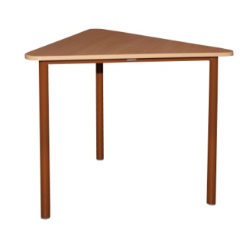 | 12
 | Stôl z pevnej kovovej konštrukcie a nohami rúrkového profilu (Ø 40mm) Veľkosť: 6. Vypalovaná prášková farba bráni vyblednutiu. Vrchná doska s oblými hranami má rozmer cca 900x900x900mm. Hrúbka dosky je 18mm - buk. Farba konštrukcie: strieborná
3 | Katedra so zásuvkou |  | 12
 | Učiteľská katedra. Konštrukcia: plochooválny profil z pevného kovu, rozmer cca 50x30mm. Pracovná doska: laminátová drevotrieska v hrúbke 18 mm, hrany ABS 2 mm; vystužená oceľovou priečkou v dĺžke 1200 mm; rozmer dosky (mm): cca 1300x600. Variant: 1 zásuvka. Veľkosť: 6. Prevedenie (umiestnenie zásuvky): Prava Konštrukcia : červená
4 | Učiteľská stolička pevná | 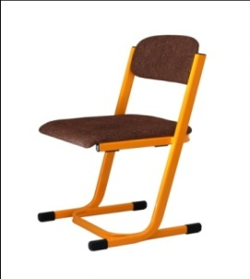 | 12
 | Čalúnená stolička, vhodná ku katedre; plochooválny profil z pevného kovu, rozmer cca 38x20mm; sedák: hrúbka 10 mm, opierka: hrúbka 8 mm (buková preglejka). Pevný variant. Veľkosť: 6. Konštrukcia : červená
5 | Detský koberec kusový cca 110 x 160 |  | 6
 | Povrch koberca je vyrobený zo 100% polyesteru, ktorý zabezpečuje komfort, pohodlie, príjemný hebký pocit. Koberec má protišmykovú spodnú stranu, ktorá je z hľadiska bezpečia veľmi dôležitá. Koberec je vhodný na hranie v detských izbách.
6 | Skriňa šatníková | 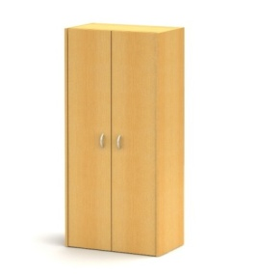 | 5
 | Rozmer: cca š 800 v 2000 h 400 mm / 1 polica + tyč na zavesenie vešiakov, sokel, Dekor korpusu : buk Dekor dvierok : Ľ limetka, P buk Zámok dvojcestný
7 | Skriňa |  | 5
 | Skriňa otvorená, horná, 10 okienok. Rozmer: cca š 620 v 1080 h 400 mm / 8 políc. Rozmer jedného okienka je v 180 š 280 h 390 mm. So soklom. Dekor : buk
8 | Skriňa | 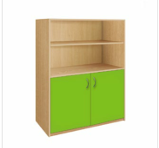 | 10
 | Skriňa 2-dverová, spodná. Rozmer: cca š 800 v 1000 h 400 mm / 2 police. Sokel, dvierka farebné, bez zámku. Zásuvkový zámok Dekor korpusu : buk Dekor dvierok : Ľ: limetka P: limetka
9 | Kontajner zásuvkový |  | 5
 | Rozmer: cca š 400 v 610 h 560 mm / koliečka. Dekor : buk Zámok horná zásuvka
 |  |  |  |  | CELKOM s DPH : |  | - €

